画面遷移図
会社マスタメンテナンス画面

請求先マスタメンテナンス画面
ログイン画面

請求先部署マスタメンテナンス画面

ログイン
プロジェクトマスタメンテナンス画面
ナビゲーション画面

社員マスタメンテナンス画面

支払区分マスタメンテナンス画面

請求書一覧画面
請求書作成画面
利用者マスタメンテナンス画面

請求書一覧
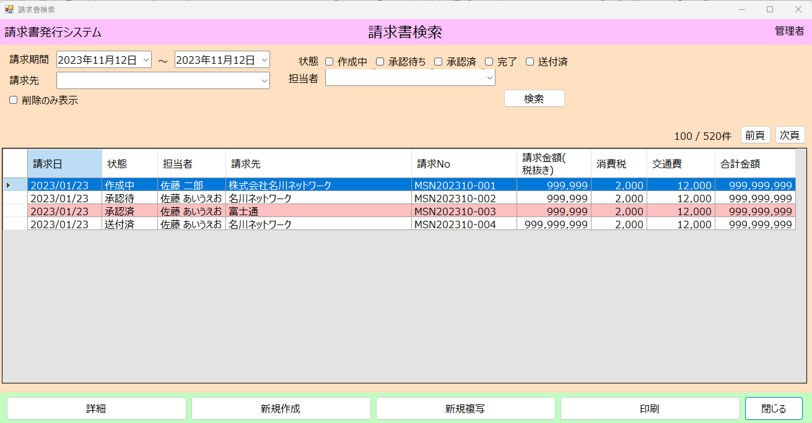
１検索エリア
 | ①請求期間
 |  | フォーマット：yyyy年MM月dd日

 | ②状態
 |  | 未定

 | ④請求先
 |  | 請求先マスタ

 | ⑤削除も表示

 | ⑥検索
 |  | 選択した条件で検索する

２，検索結果エリア
 | ①表示中件数と全件数
 | ②前頁と次頁に移動
 |  | ページがある場合活性化

 | ③検索結果リスト
 |  | ・請求日 yyyy/MM/ddで表示
 |  | ・状態
 |  | ・請求先名
 |  | ・請求No
 |  | ・請求金額(税抜き)
 |  | ・消費税
 |  | ・交通費
 |  | ・合計金額
 |  |  | 数字の場合、右寄り 999,999で表示
 |  |  | 文字場合、左寄り

３，ボタンエリア
 | ・詳細表示
 |  | 請求書作成画面に遷移
 | ・新規作成
 |  | 請求書作成画面に遷移
 | ・印刷
 |  | PDF出力します
 | ・新規複写
 |  | 選択した請求書データをコピーします
 |  | 請求書作成画面に遷移
 | ・閉じる
 |  | 画面を閉じる

請求書作成
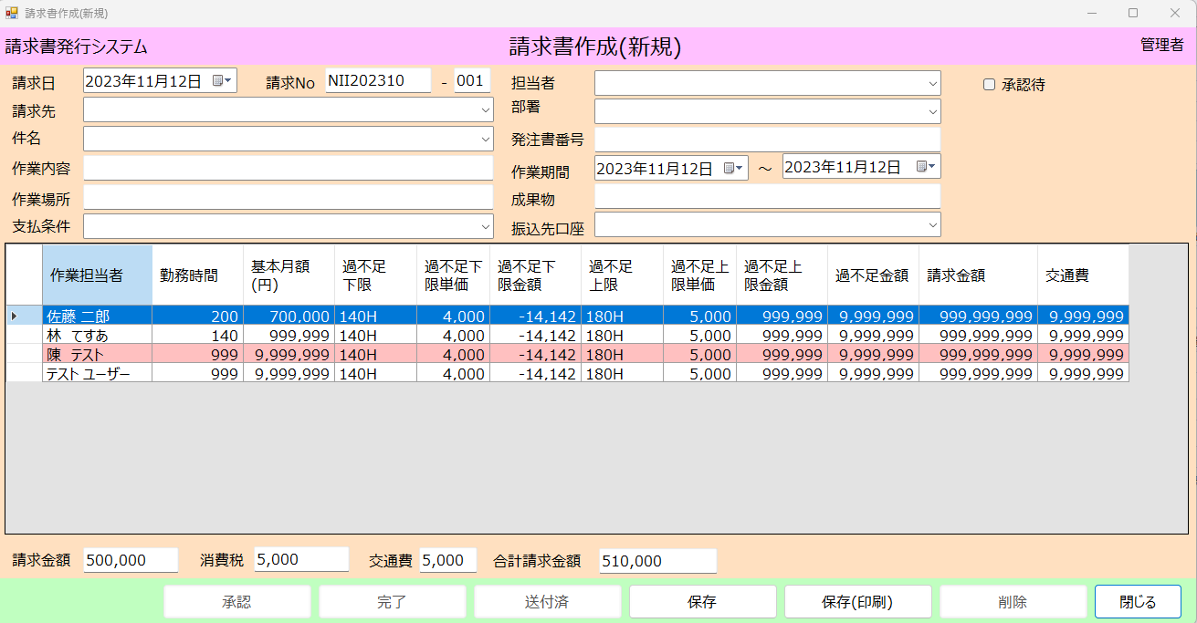
 |  |  |  |  |  |  | １ヘッダ
 |  |  |  |  |  |  | ①請求日
 |  |  |  |  |  |  | フォーマット：yyyy年MM月dd日
 |  |  |  |  |  |  | 初期起動：システム日

 |  |  |  |  |  |  | ②請求No
 |  |  |  |  |  |  | 件名を選択したら、プロジェクトマスタから請求NOと年月で結合します

 |  |  |  |  |  |  | ③請求先
 |  |  |  |  |  |  | 請求先マスタ
 |  |  |  |  |  |  | ④部署
 |  |  |  |  |  |  | 請求先に紐づく部署マスタ
 |  |  |  |  |  |  | ⑤件名
 |  |  |  |  |  |  | 請求先に紐づくプロジェクトマスタ
 |  |  |  |  |  |  | ⑥発注書番号
 |  |  |  |  |  |  | 選択した件名の発注書Noで表示
 |  |  |  |  |  |  | ⑦作業内容
 |  |  |  |  |  |  | ⑧作業場所
 |  |  |  |  |  |  | ⑨成果物
 |  |  |  |  |  |  | 選択した件名の内容を表示
 |  |  |  |  |  |  | ⑪作業期間
 |  |  |  |  |  |  | 請求日の初日から末日
 |  |  |  |  |  |  | ⑫支払条件
 |  |  |  |  |  |  | 支払区分マスタ、選択した件名の値は選択状態
 |  |  |  |  |  |  | ⑬交通費
 |  |  |  |  |  |  |  | 最大6桁、フォーマット:999,999

 |  |  |  |  |  | 2、明細
４，合計 |  |  | ５ボタンエリア |  |  |  | ①作業担当者
 | ①請求金額 |  |  | ①作成 |  |  |  | コンボボックスで表示
 | 明細の請求金額合計 |  |  | 新規場合：作成 |  |  |  | 件名に紐づく社員一覧を表示、選択
 | ②消費税 |  |  | 更新場合：更新
 | 請求金額 * 会社マスタの消費税率 |  |  |  |  |  | ②勤務時間
 |  | 切り上げ |  | ②削除 |  |  |  | 数字 最大3桁 右寄り
 |  | 切り捨て |  | 新規場合：非活性化 |  |  | ③基本月額
 |  | 四捨五入 |  | 更新場合：活性化 |  |  |  | 数字 最大7桁 右寄り | 9,999,999
 | ③交通費 |  |  |  |  |  | ④過不足精算フラグ
 |  | ヘッダに入力した交通費 |  | ③閉じる |  |  |  | 選択した作業担当者マスタから取得
 | ④合計請求金額 |  |  |  | 処理中断、画面閉じる |  |  | 編集不可
 |  | ① ＋ ② ＋ ③ |  |  |  |  | ⑤過不足金額

 |  |  |  |  |  |  | ⑥過不足下限
 |  |  |  |  |  |  |  | 選択した作業担当者マスタから取得
 |  |  |  |  |  |  |  | 編集不可

 |  |  |  |  |  |  | ⑦過不足下限金額
 |  |  |  |  |  |  |  | 数字 最大7桁 右寄り
 |  |  |  |  |  |  | ⑧過不足上限
 |  |  |  |  |  |  |  | 選択した作業担当者マスタから取得
 |  |  |  |  |  |  |  | 編集不可
 |  |  |  |  |  |  | ⑦過不足上限金額
 |  |  |  |  |  |  |  | 数字 最大7桁 右寄り

 |  |  |  |  |  |  | ⑧金額
 |  |  |  |  |  |  |  | 数字 最大7桁 右寄り

